草稿
中秋前，全部过货计划会切换成销售负责审核数量---PMC做终审 N-US的备货表审批还是按照之前的模式，PMC审核 销售确认 PMC终审--思蕴审核 加权日均销中公式引用未来4周的销量需要自己每次更新完手动挪 引用下次的4周 每次拿到备货表需要核对数据源是否有异常 1、在库在途库存以及公式 2、日销数量情况 3、检查预测数量（核对汇总行） 4、货件与在途的库存是否能对的上（差异几十件库存可以忽略，有异常的话排查一下货件数量） 5、在途的货件根据不同运输方式的时效时间(可增加几天的安全天数--慢船7周 增加1周查验风险，AMP6周），用公式去拉取预计到货的时间，再用公式对应到周（需检查是否有遗漏） 如果出现了延误的货件未接收，可在预计接收时间增加个7天 FBA备货计划sheet中 1、所有版本库存列（当下sku所有版本的库存，如果当下版本无库存可更改匹配sku 使用其他版本库存） 2、待入库（需看有无时间给仓库入库的时间，没有的话 不建议增加，入库时间可能会耽误到做货件） 3、DY列建议用近30天的日均销 4、需更新库存数据----共享文件夹中 库存分配表（已经安排给大家的库存，需要做手动扣减），在AC列从库存分配表E列（未开）V过来数量 注：AB-AX列公式需要更新引用的表 AK列 缺口--也需要每周更新公式 上周审核的数量 需要删掉，不然会影响后面的库存 实际在途入仓量（有时候公式可能会错乱什么的） 筛选标签为正常过货的 | 如果运营没有写发货日期话找运营补充回去/自己判断,一般写创建日期结合店铺每周固定发货日期去逆推, 如果AMP（周二/周四发），假设B店是每周四固定做货件，周四虽然是AMP，打包不了会顺延下周二发货，发货日期写下周二。 空运和快递都是隔天发货

缺口：除7*天（比如备货表20日更新，你22日审核下来，就是*2天）
总库存DOI=就是加上在库再途的DOI

加权日均销中公式引用未来4周的销量需要自己每次更新完手动挪 引用下次的4周 每次拿到备货表需要核对数据源是否有异常 1、在库在途库存以及公式 2、日销数量情况 3、检查预测数量（核对汇总行） 4、货件与在途的库存是否能对的上（差异几十件库存可以忽略，有异常的话排查一下货件数量）否则后面灰色货件在途量数据对不上，缺口就会异常---看C9图片 5、在途的货件根据不同运输方式的时效时间(可增加几天的安全天数--慢船7周 增加1周查验风险，AMP6周），用公式去拉取预计到货的时间，再用公式对应到周（需检查是否有遗漏） 如果出现了延误的货件未接收，可在预计接收时间增加个7天 | 第一步，检查数据源 如果运营没有写发货日期话找运营补充回去/自己判断,一般写创建日期结合店铺每周固定发货日期去逆推, 如果AMP（周二/周四发），假设B店是每周四固定做货件，周四虽然是AMP，打包不了会顺延下周二发货，发货日期写下周二。 空运和快递都是隔天发货 | 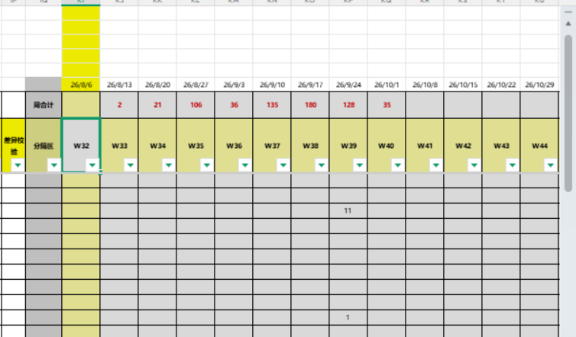

第二部：货件明细更新 预计到货日期（从发货日期+对应公式就行） 1.预计到货日期（从发货日期+就行） 常规设置，无物流特殊异常情况下： 快空:+7*2 空运:+7*3 AMP快船/SMP快船：+7*6 SMP慢船：+7*7 注意：延误对应的那周日期调整对应延误日期 | 第二部：货件明细更新 预计到货日期（从发货日期+对应公式就行） 物流时效找物流部每两个月物流时效

3.检查所有货件的汇总=在途是否一致，根据大店体量大小来(Ctri+shift+下拉箭头）=全选（20列），检查预计入仓量-实际在途是否对的上前面的表货件在途（21列） | 第三步
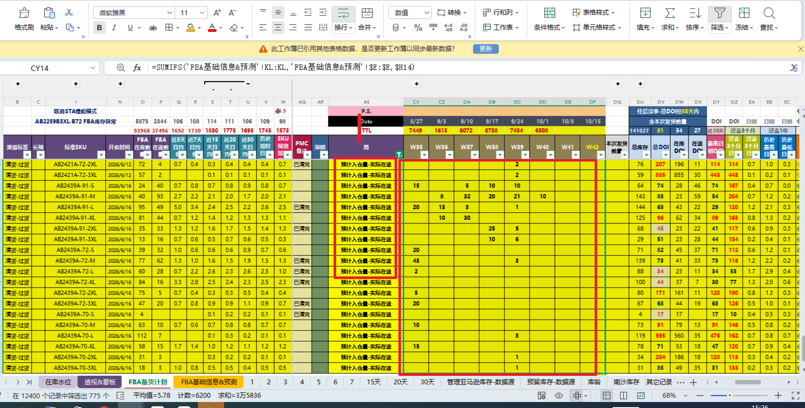
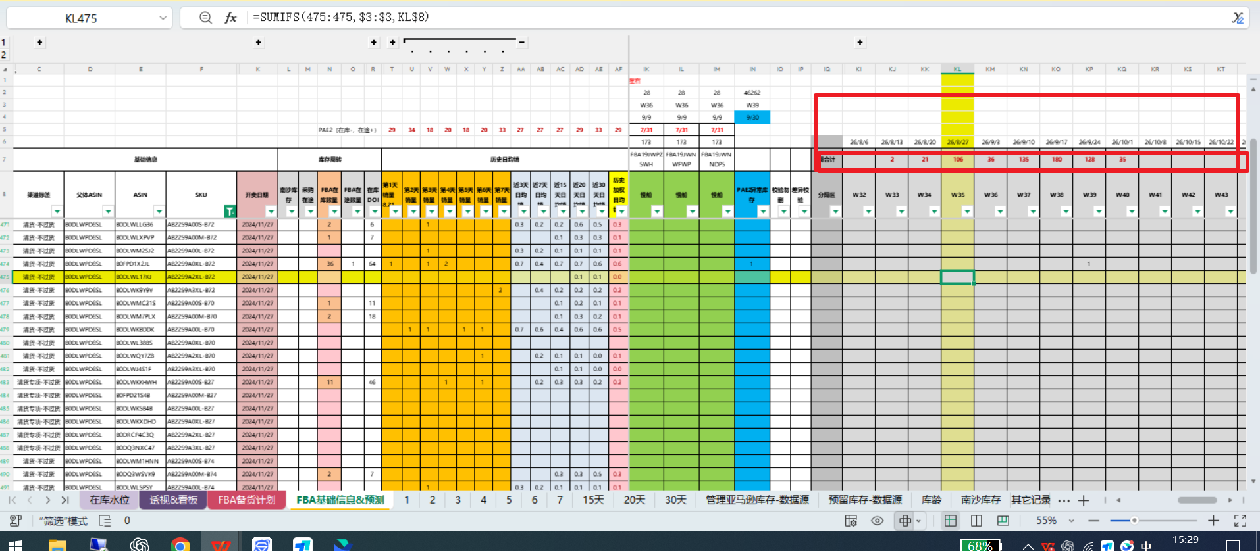

4.备货计划表-历史加权日均销售，更新未来四周的公式 | 第四步：更新历史预测加权销量
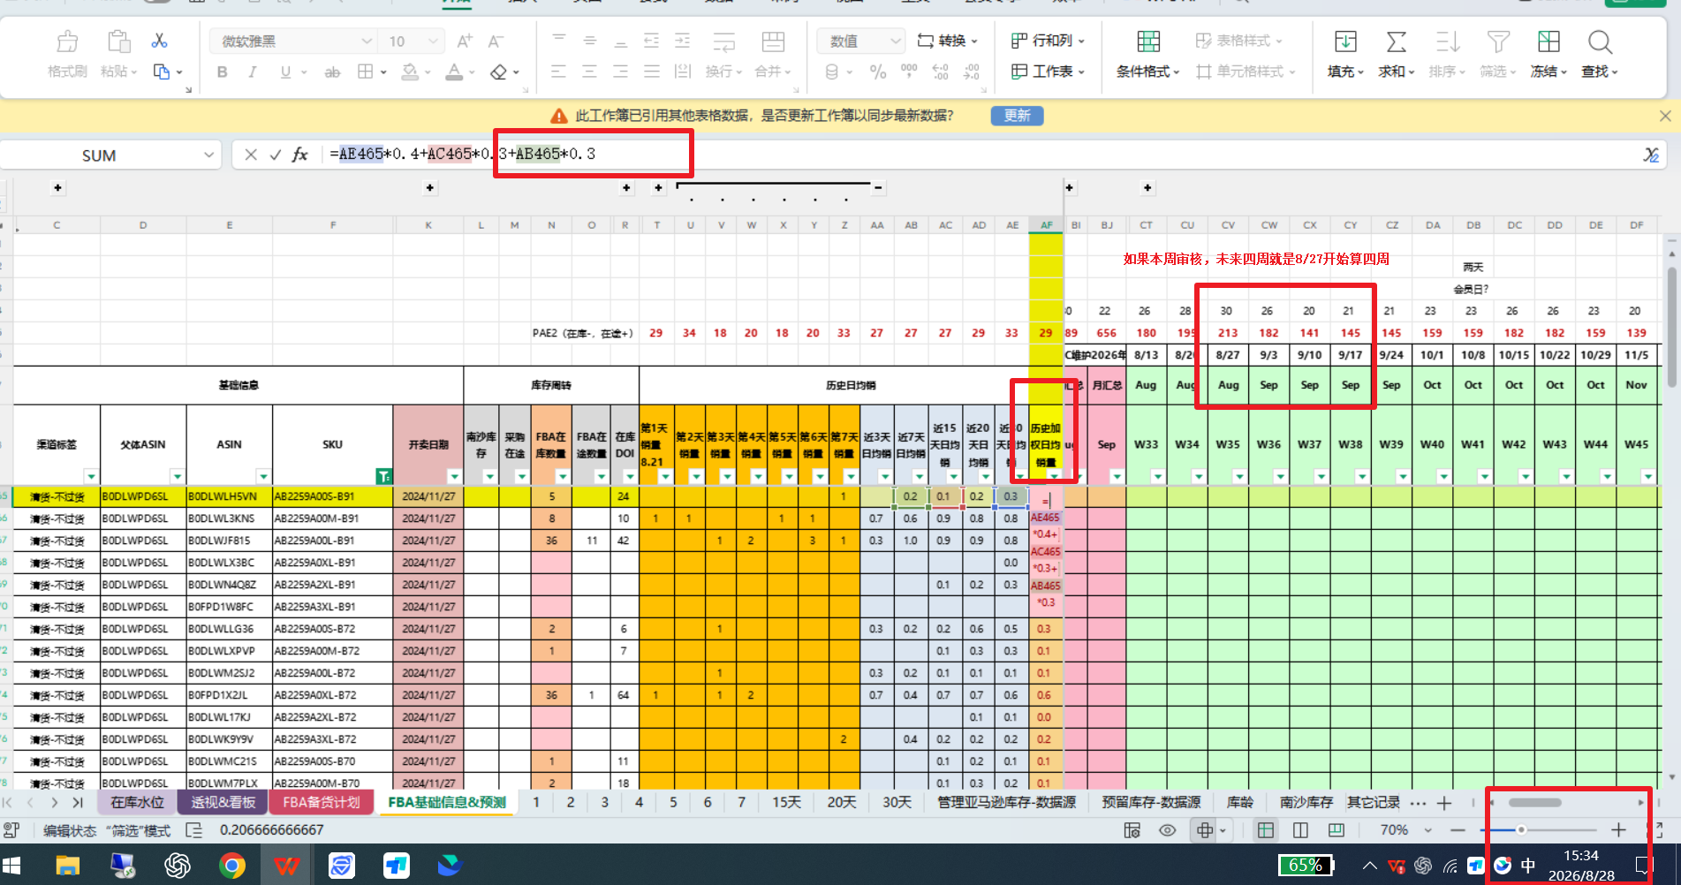

5.模板表更新各个公式（看N模板） FBA备货计划sheet中 1、所有版本库存列（当下sku所有版本的库存，如果当下版本无库存可更改匹配sku 使用其他版本库存） 2、待入库（需看有无时间给仓库入库的时间，没有的话 不建议增加，入库时间可能会耽误到做货件） 3、DY列建议用近30天的日均销 4、需更新库存数据----共享文件夹中 库存分配表（已经安排给大家的库存，需要做手动扣减），在AC列从库存分配表E列（未开）V过来数量 注：AB-AX列公式需要更新引用的表 AK列 缺口--也需要每周更新公式 上周审核的数量 需要删掉，不然会影响后面的库存 实际在途入仓量（有时候公式可能会错乱什么的） 筛选标签为正常过货的 | 第五步：参考N店模板各自数据更新

6.爆畅75天, 平款60天, 低销55天---淡季，根据款式灵活调整 底线除低销/清货/新品期，其余SKU最好不低于65天 如果两周备货：相对于增加七天。如果波动大的话在自己灵活调整，看总DOI（在库在途+发货的） | 第六步：调拨数量参考DOI条件

